Sayfa1
 | FORM NO : LAB.FRM.31 / 06.03.2015 / Rev. 0
 | BİRİM : SERTİFİKASYON |  | DÖNEM: 2015 | SAYFA NO:

SICAKLIK DAYANIM TESTİ RAPORU

Tarih | 2015-03-27
Rapor Kodu | 270315.TPU.01
Ürün | SIMFLEKSTPU(STANDARD) 05
Çap | Ø127 mm
Boy | 1 m
Test Sonucu
Süre(dk) | Giriş Sıcaklığı (˚C) | Çıkış Sıcaklığı (˚C) | Fotoğraf No. | Değerlendirme
0 | - | - | 1-2 | Numune 4 saat boyunca 125 ºC giriş sıcaklığında test edildi. Deney başında ve sonunda numune fotoğraflandı. Numunede açılma, yırtılma ve kopma gözlemlenmedi.
60 | 121 | 92
120 | 115 | 91
180 | 117 | 93
240 | 127 | 94

FOTOĞRAFLAR
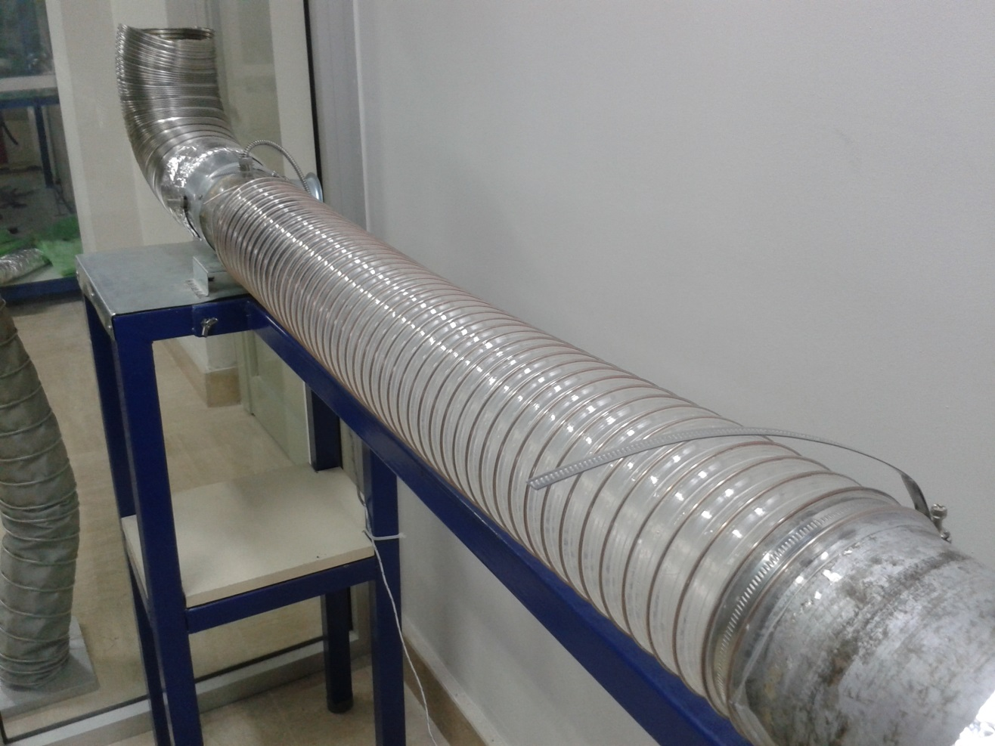
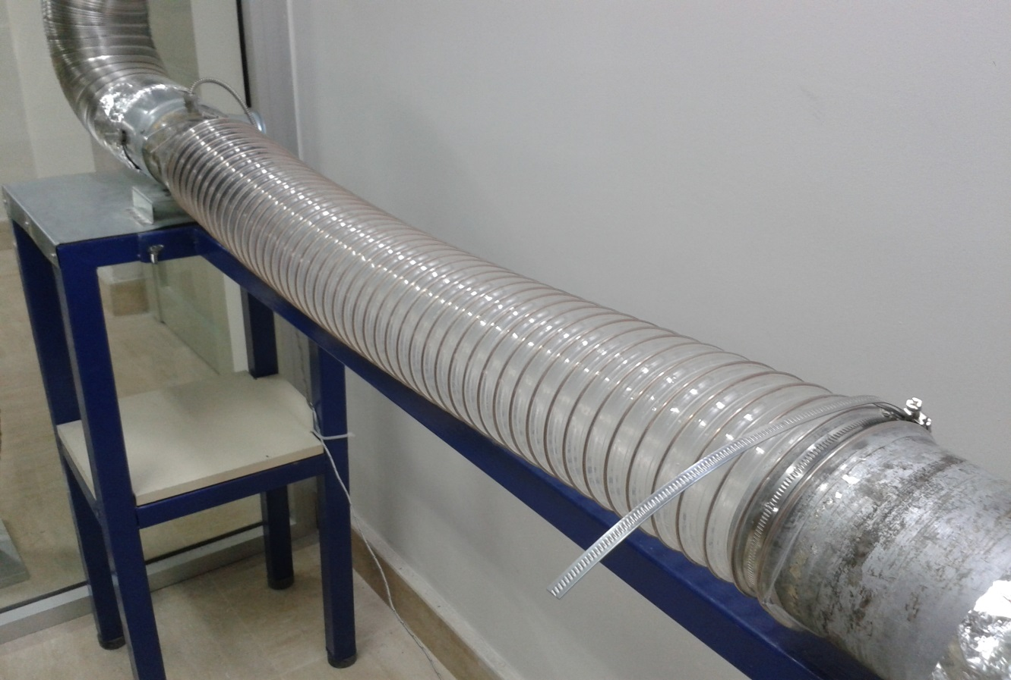

1 |  |  |  | 2

